Столы
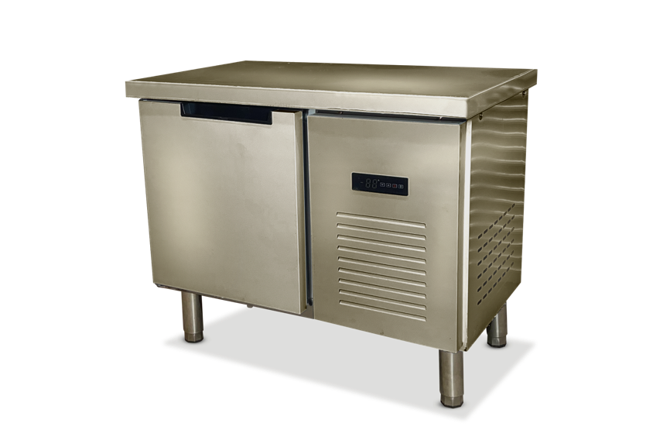
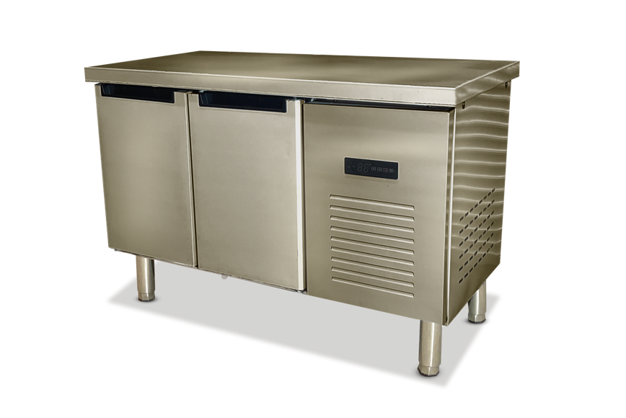
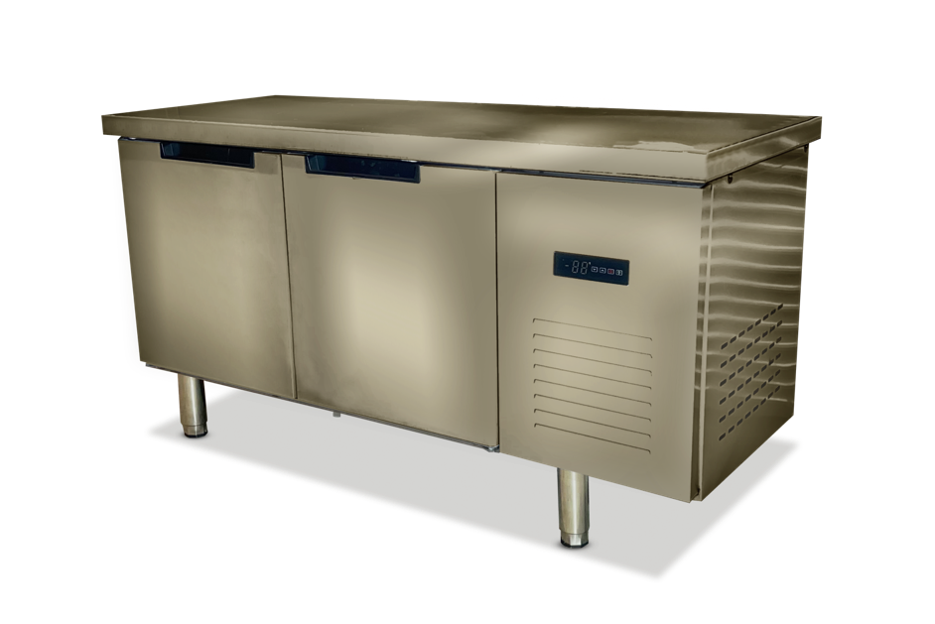
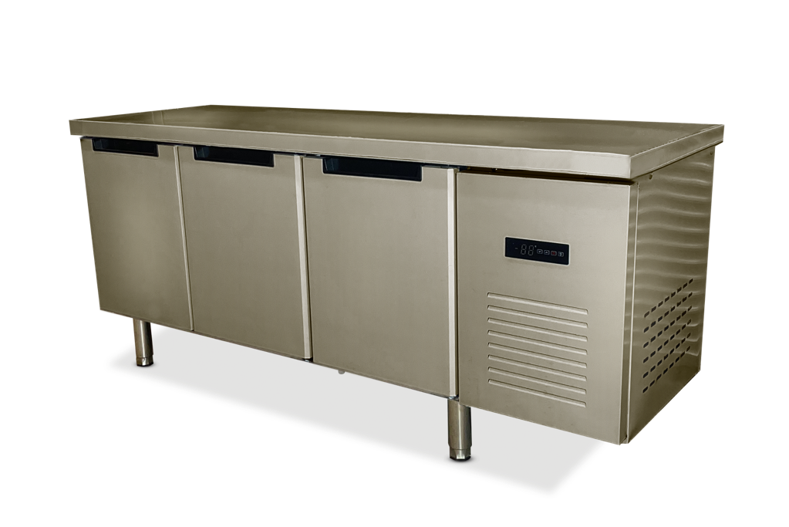
ЦЕНА ВКЛЮЧАЕТ НДС 22%
Столы холодильные |  |  |  | CLSY
Модель | Размеры Д*Ш*В (мм) | Темп. Режим | Объем камеры (л) | Комплектация | Цена РРЦ (руб) | Цена на докупку/тестовый образец -10% | Цена от 20 ед./ 20шт в мес - 20% | Цена от 40 ед. / 40 шт в мес -25% | Цена от 1 контейнера / 100 шт в мес -30%
CLSY Workbench 100 | 1000*600*850 | -2...+8 / -20...-10 С | 110 | Боковой агрегат/статическое охлаждение/1 дверь с доводчиками/нержавеющая сталь AISI 201 | 49500 | 44550 | 39600 | 37125 | 34650
CLSY Workbench 120 | 1200*600*850 | -2...+8 / -20...-10 С | 170 | Боковой агрегат/статическое охлаждение/2 двери с доводчиками/нержавеющая сталь AISI 201 | 71500 | 64350 | 57200 | 53625 | 50050
CLSY Workbench 150 | 1500*600*850 | -2...+8 / -20...-10 С | 250 | Боковой агрегат/статическое охлаждение/2 двери с доводчиками/нержавеющая сталь AISI 201 | 88000 | 79200 | 70400 | 66000 | 61600
CLSY Workbench 180 | 1800*600*850 | -2...+8 / -20...-10 С | 320 | Боковой агрегат/статическое охлаждение/3 двери с доводчиками/нержавеющая сталь AISI 201 | 104500 | 94050 | 83600 | 78375 | 73150
CLSY Workbench 100 стекло | 1000*600*850 | -2...+8 / -20...-10 С | 110 | Боковой агрегат/статическое охлаждение/1 стеклянная дверь с доводчиками/нержавеющая сталь AISI 201 | 60500 | 54450 | 48400 | 45375 | 42350
CLSY Workbench 120 стекло | 1200*600*850 | -2...+8 / -20...-10 С | 170 | Боковой агрегат/статическое охлаждение/2 стеклянные двери с доводчиками/нержавеющая сталь AISI 201 | 82500 | 74250 | 66000 | 61875 | 57750
CLSY Workbench 150 стекло | 1500*600*850 | -2...+8 / -20...-10 С | 250 | Боковой агрегат/статическое охлаждение/2 стеклянные двери с доводчиками/нержавеющая сталь AISI 201 | 99000 | 89100 | 79200 | 74250 | 69300
CLSY Workbench 180 стекло | 1800*600*850 | -2...+8 / -20...-10 С | 320 | Боковой агрегат/статическое охлаждение/3 стеклянные двери с доводчиками/нержавеющая сталь AISI 201 | 115500 | 103950 | 92400 | 86625 | 80850
 |  |  |  | CLSY Luxe
Модель | Размеры Д*Ш*В (мм) | Темп. Режим | Объем камеры (л) | Комплектация | Цена РРЦ (руб) | Цена дилерская
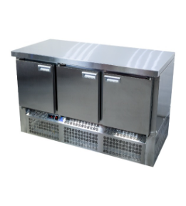
CLSY LUXE Workbench 1,0 | 1000*700*850 | -2...+10 | 210 | Нижний агрегат / борт / динамическое охлаждение/ 2 двери / нержавеющая сталь AISI 430 | 99550 | 94572.5
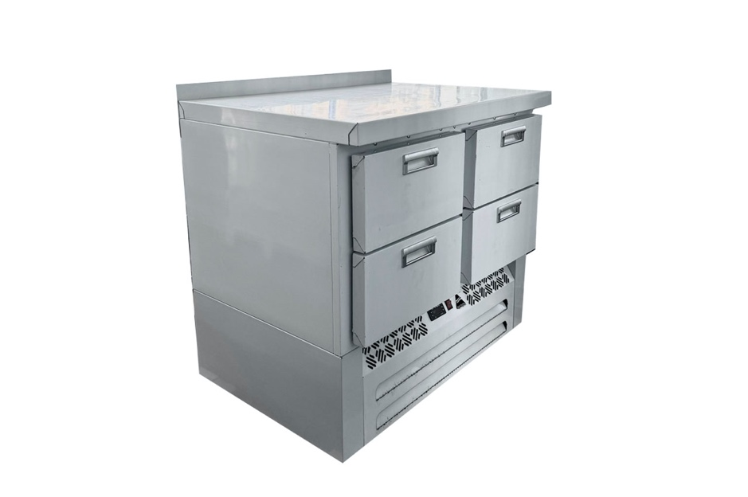
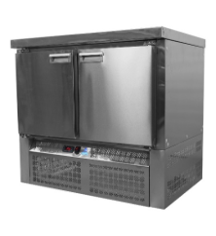
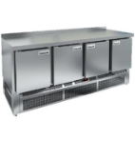
CLSY LUXE Workbench 1,0 | 1000*700*850 | -18...-10 | 210 | Нижний агрегат / борт / динамическое охлаждение/ 2 двери / нержавеющая сталь AISI 430 | 106150 | 100842.5
CLSY LUXE Workbench 1,0 SD | 1000*700*850 | -2...+10 | 210 | Нижний агрегат / борт / динамическое охлаждение/ 4 выдвижных ящика / нержавеющая сталь AISI 430 | 126500 | 120175
CLSY LUXE Workbench 1,485 | 1458*700*850 | -2...+10 | 375 | Нижний агрегат / борт / динамическое охлаждение/ 3 двери / нержавеющая сталь AISI 430 | 118800 | 112860
CLSY LUXE Workbench 1,485 | 1458*700*850 | -18...-10 | 375 | Нижний агрегат / борт / динамическое охлаждение/ 3 двери / нержавеющая сталь AISI 430 | 134750 | 128012.5
CLSY LUXE Workbench 1,970 | 1970*700*850 | -2...+10 | 505 | Нижний агрегат / борт / динамическое охлаждение/ 4 двери / нержавеющая сталь AISI 430 | 159800 | 151810
CLSY LUXE Workbench 1,970 | 1970*700*850 | -18...-10 | 505 | Нижний агрегат / борт / динамическое охлаждение/ 4 двери / нержавеющая сталь AISI 430 | 170126 | 161619.7

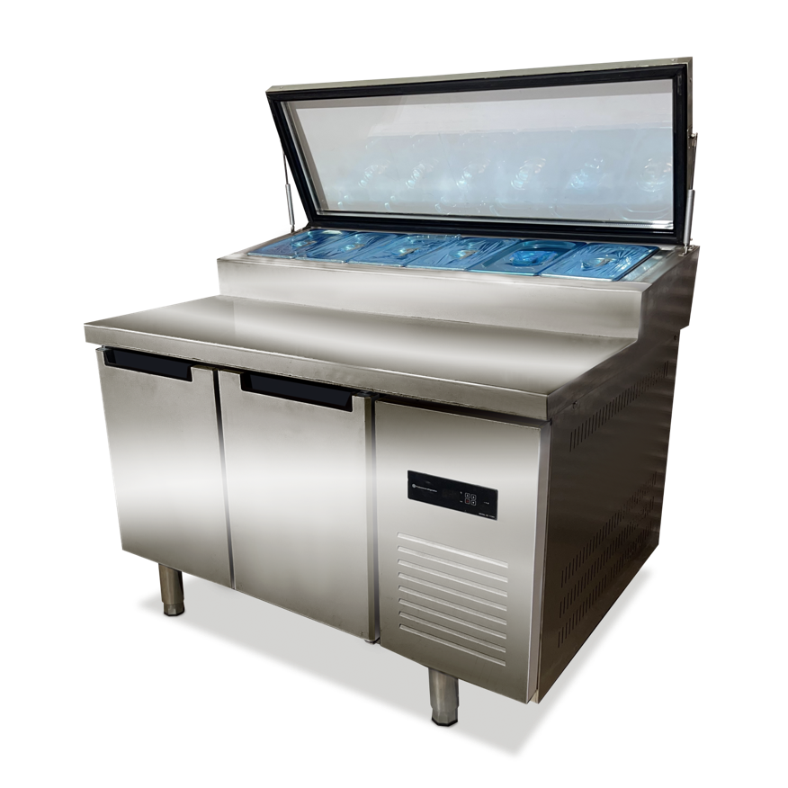
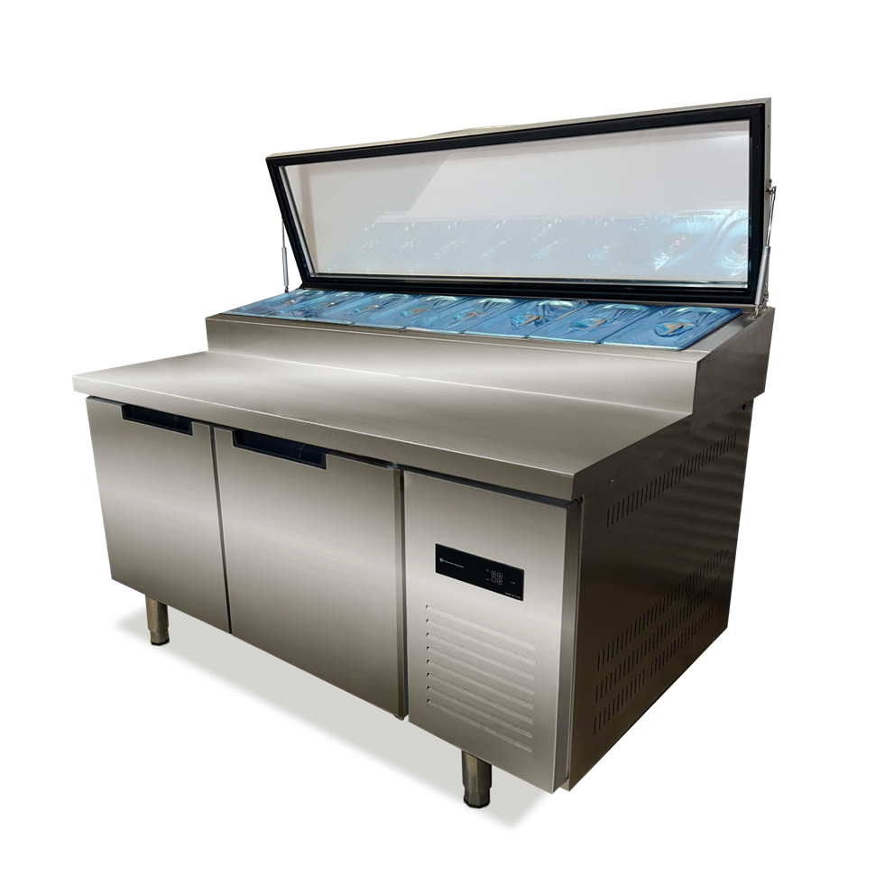
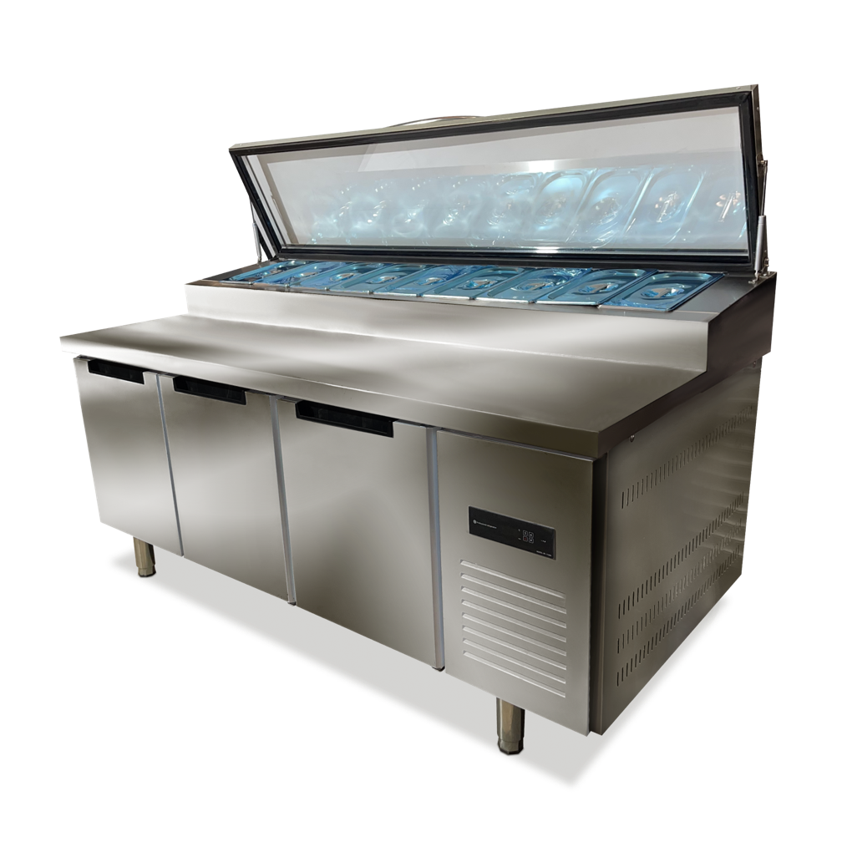
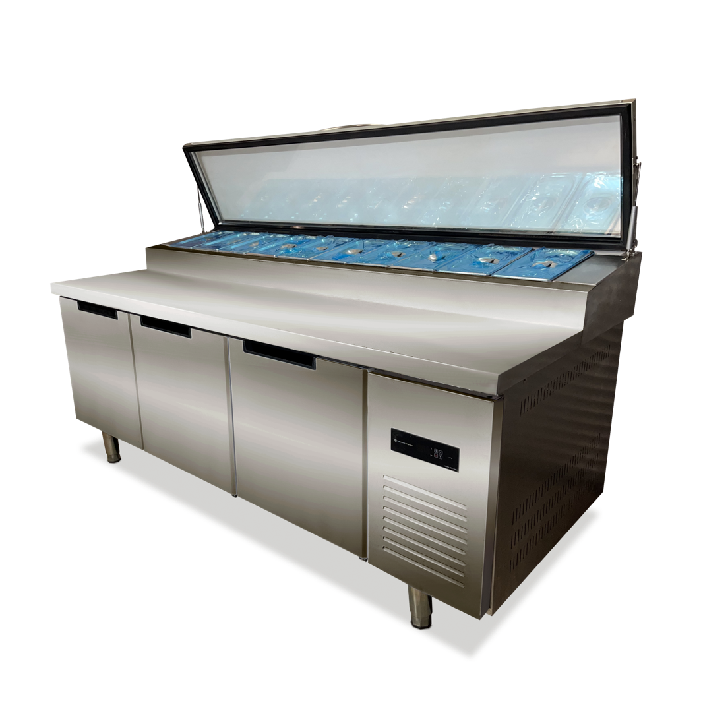
Столы холодильные для пиццы (Саладетта) |  |  |  | CLSY
Модель | Размеры Д*Ш*В (мм) | Темп. Режим | Объем камеры (л) | Комплектация | Цена РРЦ (руб) | Цена на докупку/тестовый образец -10% | Цена от 20 ед./ 20шт в мес - 20% | Цена от 40 ед. / 40 шт в мес -25% | Цена от 1 контейнера / 100 шт в мес -30%
CLSY Saladetta 120 | 1200*900*950 | -2...+8 / -20...-10 С | 360 | эл. Блок управления/статическое охлаждение/2 двери с доводчиками/нержавеющая сталь | 108900 | 98010 | 87120 | 81675 | 76230
CLSY Saladetta 150 | 1500*900*950 | -2...+8 / -20...-10 С | 450 | эл. Блок управления/статическое охлаждение/2 двери с доводчиками/нержавеющая сталь | 130900 | 117810 | 104720 | 98175 | 91630
CLSY Saladetta 180 | 1800*900*950 | -2...+8 / -20...-10 С | 510 | эл. Блок управления/статическое охлаждение/3 двери с доводчиками/нержавеющая сталь | 152900 | 137610 | 122320 | 114675 | 107030
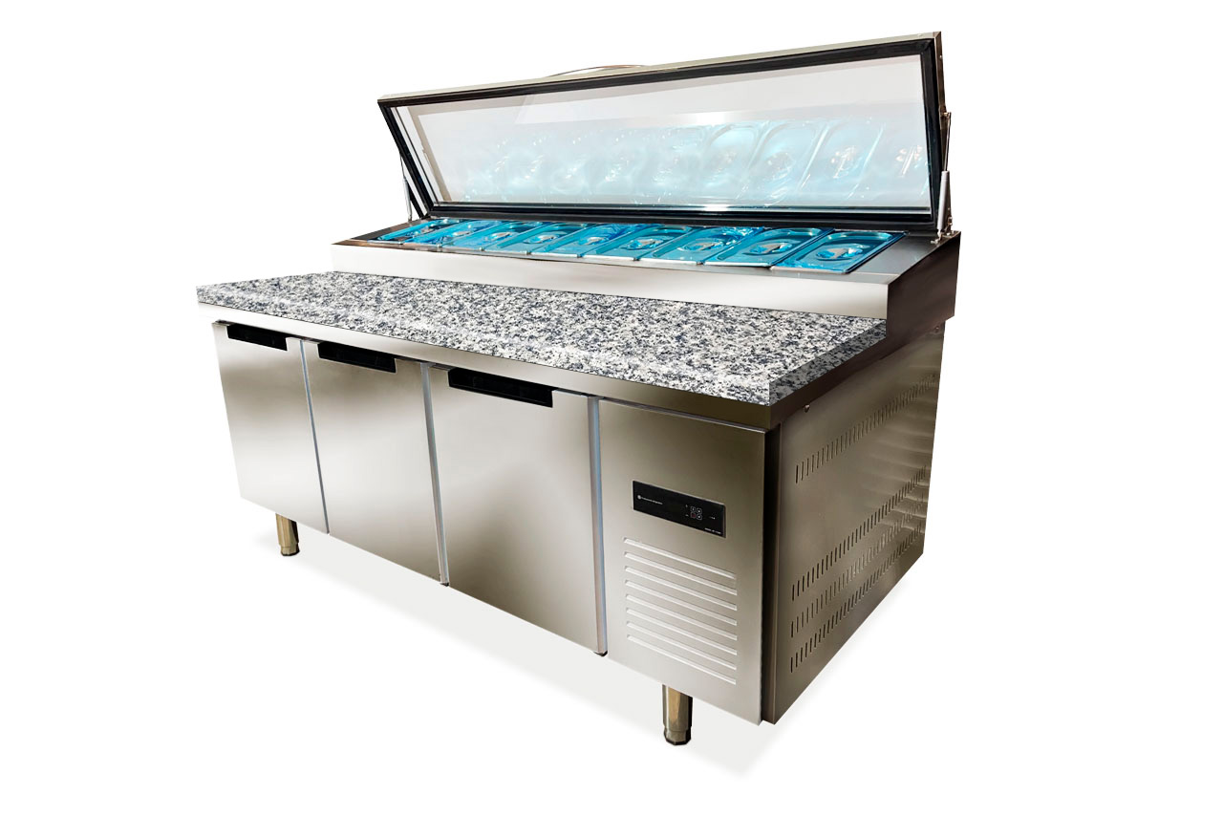
CLSY Saladetta 200 | 2000*900*950 | -2...+8 / -20...-10 С | 590 | эл. Блок управления/статическое охлаждение/3 двери с доводчиками/нержавеющая сталь | 174900 | 157410 | 139920 | 131175 | 122430
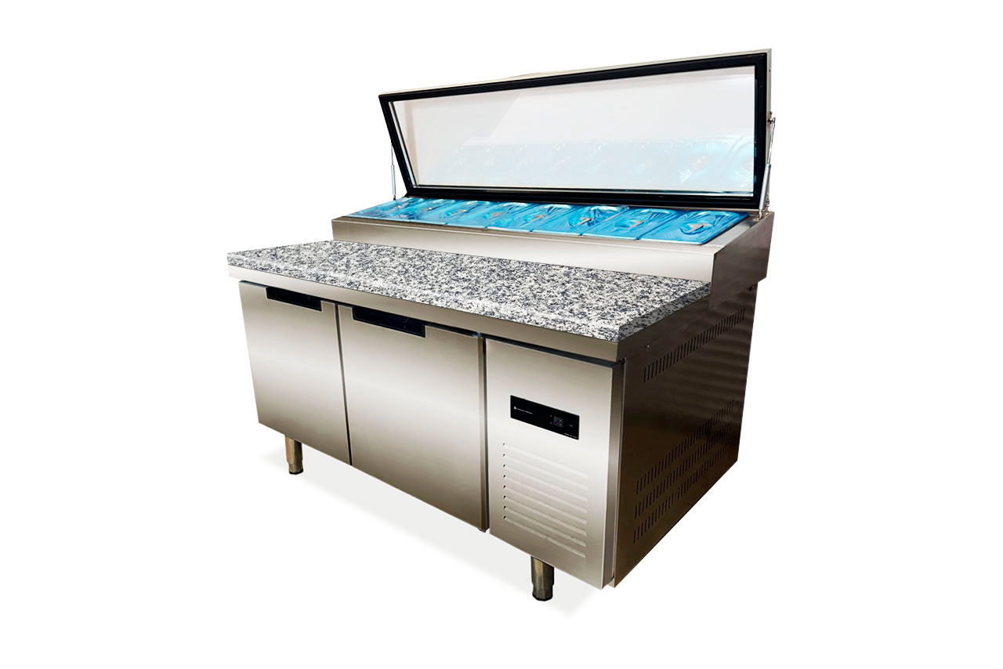
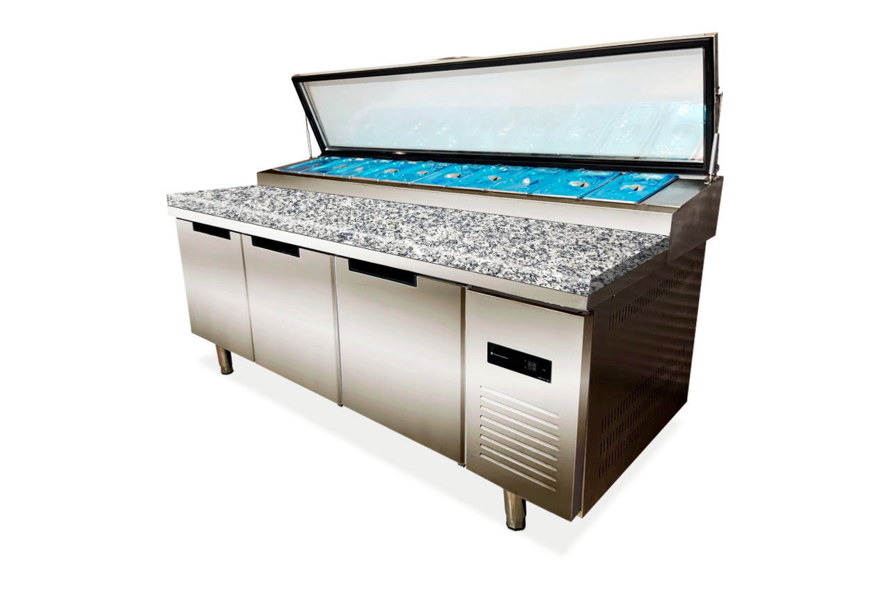
CLSY Saladetta 120 камень | 1200*900*950 | -2...+8 / -20...-10 С | 360 | эл. Блок управления/статическое охлаждение/2 двери с доводчиками/нержавеющая сталь / каменная столешница | 125400 | 112860 | 100320 | 94050 | 87780
CLSY Saladetta 150 камень | 1500*900*950 | -2...+8 / -20...-10 С | 450 | эл. Блок управления/статическое охлаждение/2 двери с доводчиками/нержавеющая сталь/ каменная столешница | 147400 | 132660 | 117920 | 110550 | 103180
CLSY Saladetta 180 камень | 1800*900*950 | -2...+8 / -20...-10 С | 510 | эл. Блок управления/статическое охлаждение/3 двери с доводчиками/нержавеющая сталь/ каменная столешница | 169400 | 152460 | 135520 | 127050 | 118580
CLSY Saladetta 200 камень | 2000*900*950 | -2...+8 / -20...-10 С | 590 | эл. Блок управления/статическое охлаждение/3 двери с доводчиками/нержавеющая сталь/ каменная столешница | 191400 | 172260 | 153120 | 143550 | 133980
 |  |  |  | CLSY Luxe
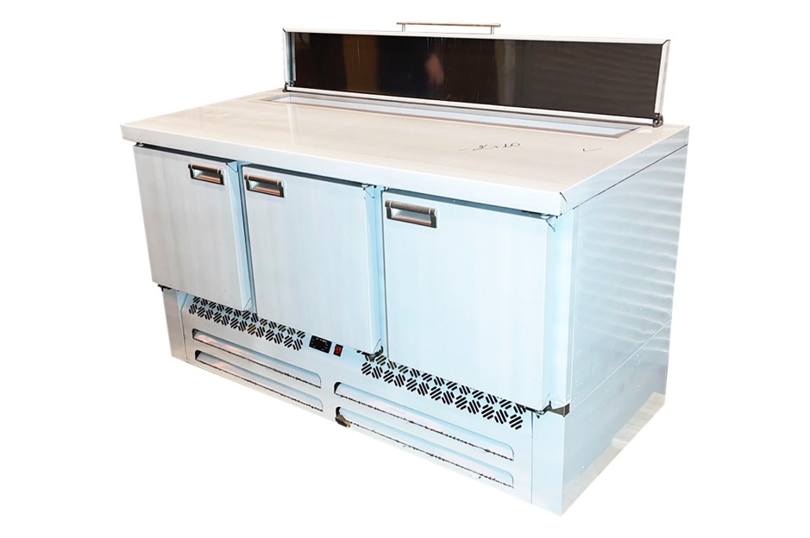
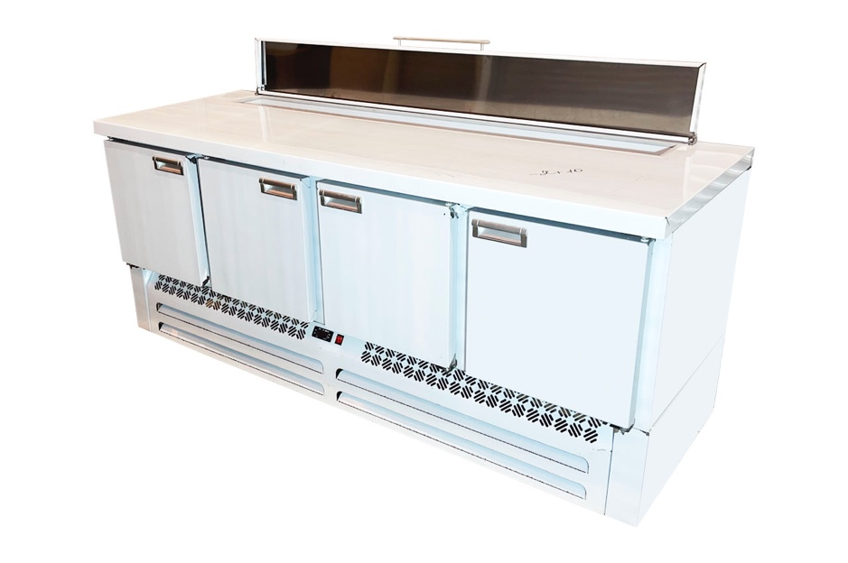
Модель | Размеры Д*Ш*В (мм) | Темп. Режим | Объем камеры (л) | Комплектация | Цена РРЦ (руб) | Цена дилерская
CLSY LUXE Saladetta 1,485 | 1458*700*850 | -2...+10 | 375 | Нижний агрегат / гастроемкости / динамическое охлаждение/ 3 двери / нержавеющая сталь AISI 430 | 152900 | 145255
CLSY LUXE Saladetta 1,970 | 1970*700*850 | -2...+10 | 505 | Нижний агрегат / гастроемкости / динамическое охлаждение/ 4 двери / нержавеющая сталь AISI 430 | 169400 | 160930

Кондитерские витрины
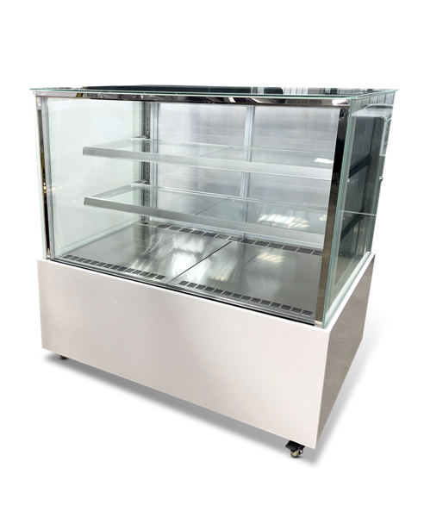
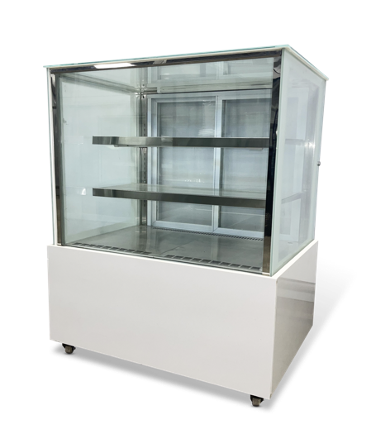
ЦЕНА ВКЛЮЧАЕТ НДС 22%
Кондитерские витрины |  |  |  | CLSY
Модель | Размеры Д*Ш*В (мм) | Темп. Режим | Объем камеры (л) | Комплектация | Цена РРЦ (руб) | Цена на докупку/тестовый образец -10% | Цена от 20 ед./ 20шт в мес - 20% | Цена от 40 ед. / 40 шт в мес -25% | Цена от 1 контейнера / 100 шт в мес -30%
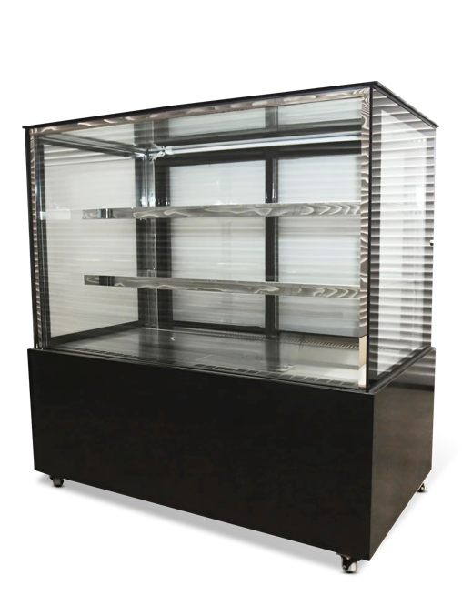
CLSY Showcase 90 (черная) | 900*660*1220 | +2…+7С | 390.00 | эл. Блок управления/динамическое охлаждение/двери-купе/стеклопакеты / 2 полки | 97900 | 88110 | 78320 | 73425 | 68530
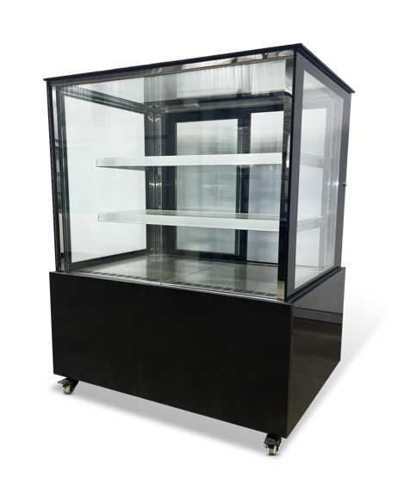
CLSY Showcase 90 (белая) | 900*660*1220 | +2…+7С | 390.00 | эл. Блок управления/динамическое охлаждение/двери-купе/стеклопакеты / 2 полки | 97900 | 88110 | 78320 | 73425 | 68530
CLSY Showcase 120 (черная) | 1200*660*1220 | +2…+7С | 540.00 | эл. Блок управления/динамическое охлаждение/двери-купе/стеклопакеты / 2 полки | 114400 | 102960 | 91520 | 85800 | 80080
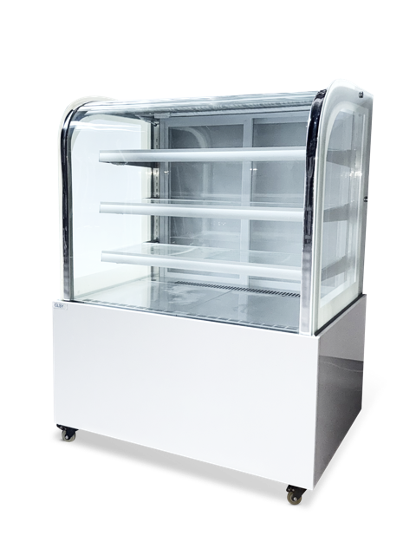
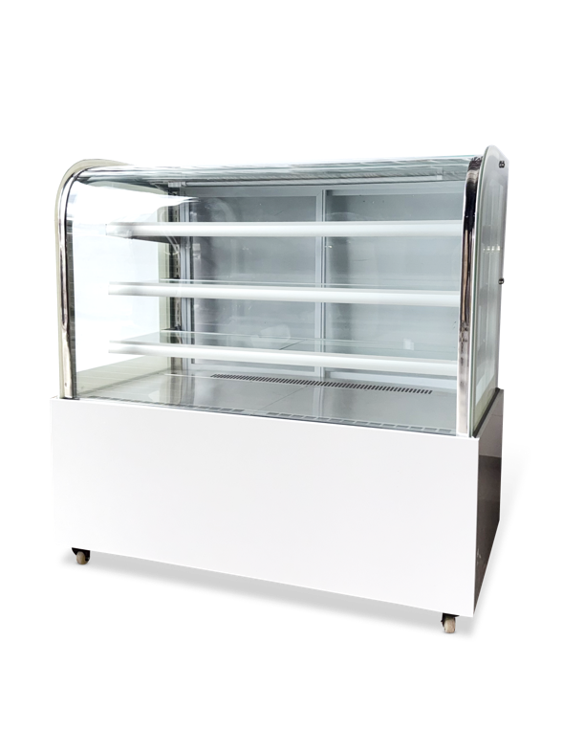
CLSY Showcase 120 (белая) | 1200*660*1220 | +2…+7С | 540.00 | эл. Блок управления/динамическое охлаждение/двери-купе/стеклопакеты / 2 полки | 114400 | 102960 | 91520 | 85800 | 80080
CLSY Radius 90 (черная) | 900*660*1220 | +2…+7С | 390.00 | эл. Блок управления/динамическое охлаждение/двери-купе/стеклопакеты / 3 полки / закругленный фронтальный стеклопакет | 108900 | 98010 | 87120 | 81675 | 76230
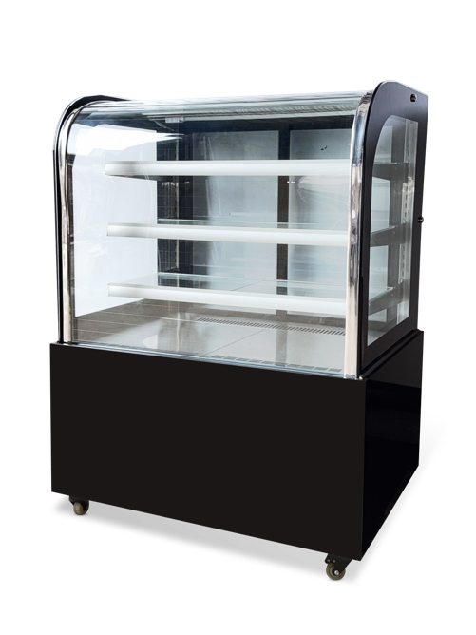
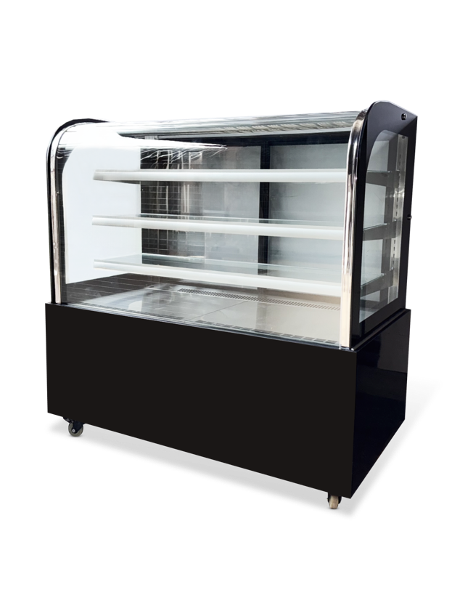
CLSY Radius 90 (белая) | 900*660*1220 | +2…+7С | 390.00 | эл. Блок управления/динамическое охлаждение/двери-купе/стеклопакеты / 3 полки / закругленный фронтальный стеклопакет | 108900 | 98010 | 87120 | 81675 | 76230
CLSY Radius 120 (черная) | 1200*660*1220 | +2…+7С | 540.00 | эл. Блок управления/динамическое охлаждение/двери-купе/стеклопакеты / 3 полки / закругленный фронтальный стеклопакет | 125400 | 112860 | 100320 | 94050 | 87780
CLSY Radius 120 (белая) | 1200*660*1220 | +2…+7С | 540.00 | эл. Блок управления/динамическое охлаждение/двери-купе/стеклопакеты / 3 полки / закругленный фронтальный стеклопакет | 125400 | 112860 | 100320 | 94050 | 87780
 |  |  |  | CLSY Luxe
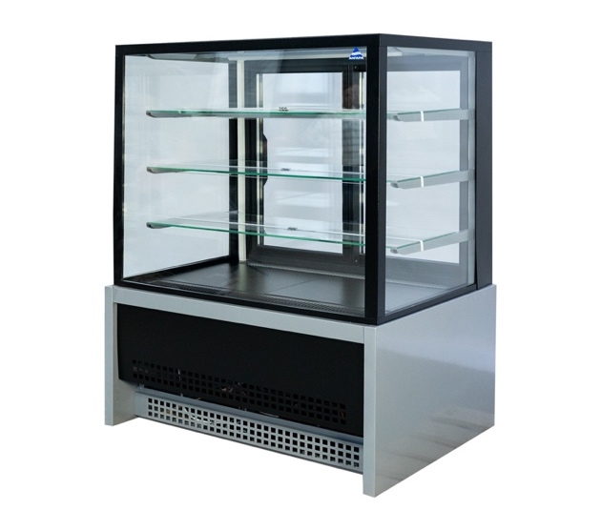
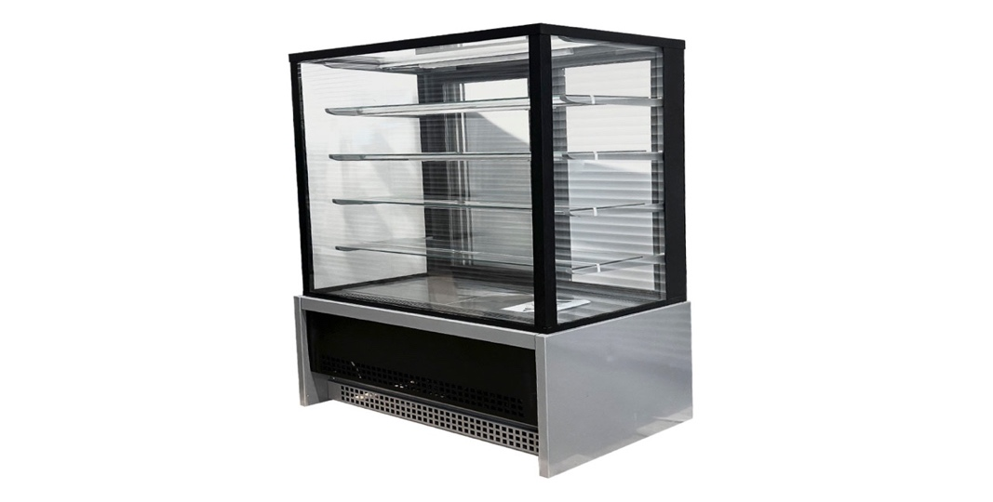
Модель | Размеры Д*Ш*В (мм) | Темп. Режим | Объем камеры (л) | Комплектация | Цена РРЦ (руб) | Цена дилерская
CLSY LUXE Showcase 0,9 (техно) | 895*650*1300 | 0…+7С | 450.00 | эл. Блок управления/динамическое охлаждение/двери-купе/стеклопакеты / 3 полки | 122980 | 116831
CLSY LUXE Showcase 1,3 (техно) | 1370*650*1300 | 0…+7С | 650.00 | эл. Блок управления/динамическое охлаждение/двери-купе/стеклопакеты / 3 полки | 125180 | 118921
CLSY LUXE Showcase 1,0 XL (техно) | 995*650*1500 | 0…+7С | 590.00 | эл. Блок управления/динамическое охлаждение/двери-купе/стеклопакеты / 4 полки | 130900 | 124355
CLSY LUXE Showcase 1,5 XL (техно) | 1570*650*1500 | 0…+7С | 990.00 | эл. Блок управления/динамическое охлаждение/двери-купе/стеклопакеты / 4 полки | 152900 | 145255

Шкафы стекло
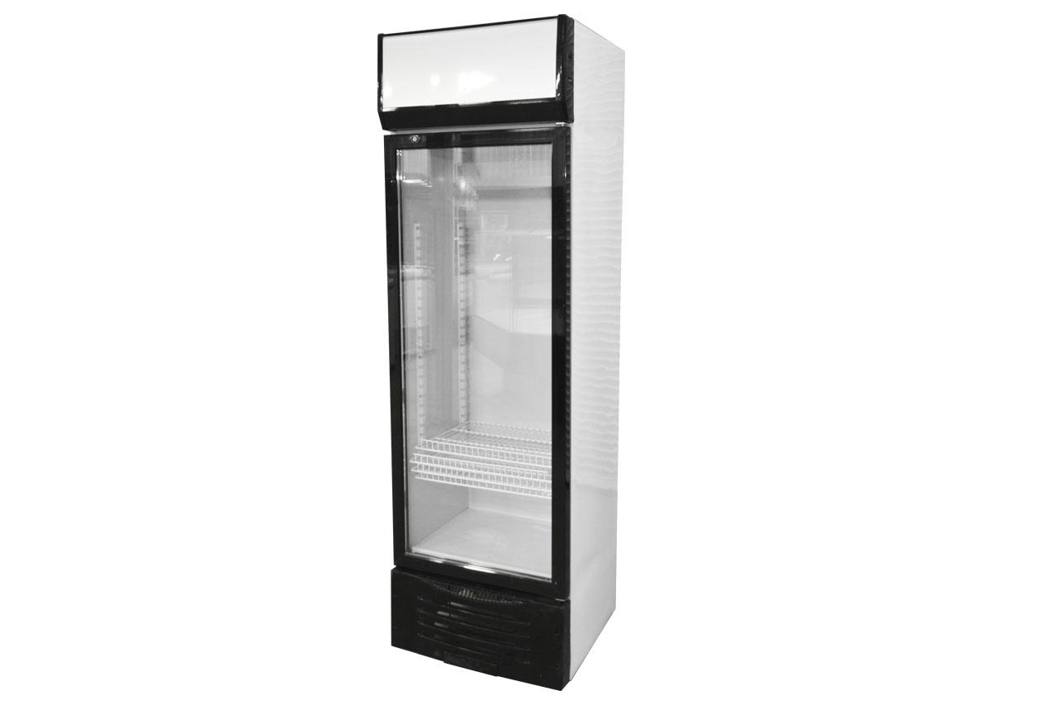
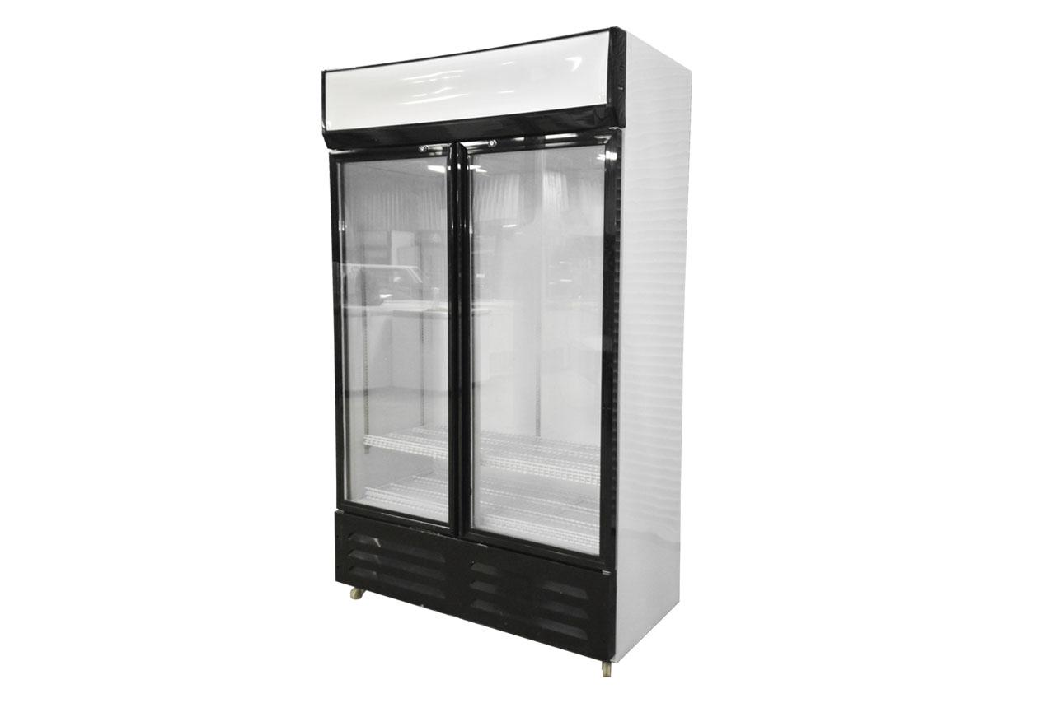
ЦЕНА ВКЛЮЧАЕТ НДС 22%
Шкаф холодильный |  |  |  | CLSY
Модель | Размеры Д*Ш*В (мм) | Темп. Режим | Объем камеры (л) | Комплектация | Цена РРЦ (руб) | Цена на докупку/тестовый образец -10% | Цена от 20 ед./ 20шт в мес - 20% | Цена от 40 ед. / 40 шт в мес -25% | Цена от 1 контейнера / 100 шт в мес -30%
CLSY GlassDoor 260 | 600*550*1950 | 0...7С | 300 | Диодная подсветка/статическое охлаждение/стеклопакеты / замок | 53900 | 48510 | 43120 | 40425 | 37730
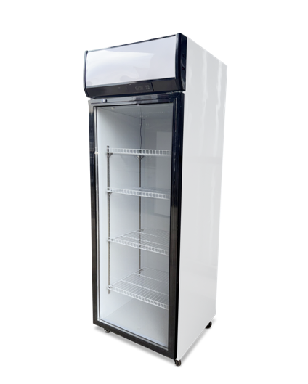
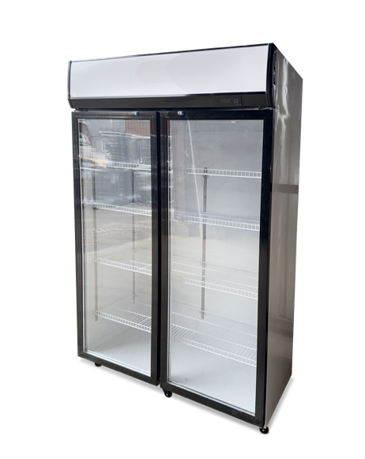
CLSY GlassDoor 380 | 1200*550*1950 | 0...7С | 600 | эл. Блок управления/Диодная подсветка/статическое охлаждение/ стеклопакеты / замок | 93500 | 84150 | 74800 | 70125 | 65450
CLSY GlassDoor 260 (2.0) | 600*650*1900 | 0...7С | 400 | Диодная подсветка/статическое охлаждение/стеклопакеты в пол / замок | 64900 | 58410 | 51920 | 48675 | 45430
CLSY GlassDoor 380 (2.0) | 1200*650*1900 | 0...7С | 800 | эл. Блок управления/Диодная подсветка/динамическое охлаждение/стеклопакеты в пол / замок | 104500 | 94050 | 83600 | 78375 | 73150

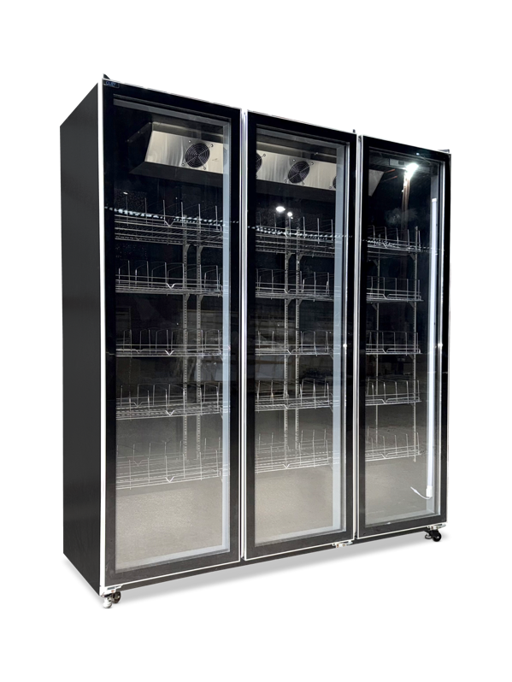
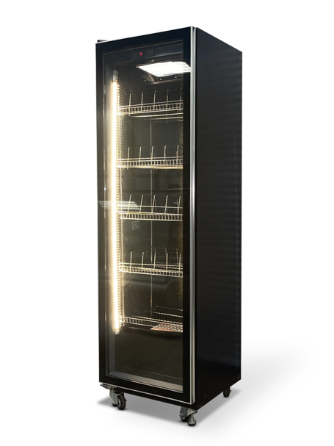
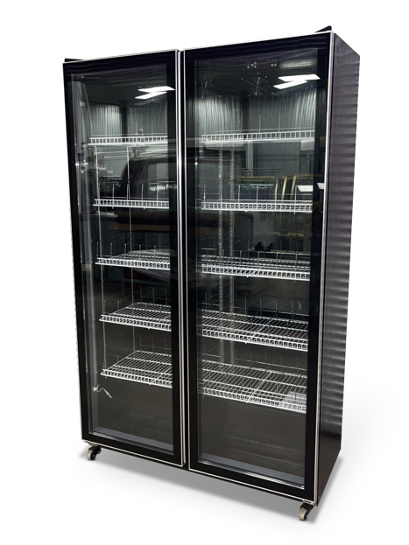
CLSY Modern 450 | 600*600*2000 | 0...7С | 425 | Диодная RGB подсветка/эл. Блок управления/динамическое охлаждение/1 распашная дверь | 93500 | 84150 | 74800 | 70125 | 65450
CLSY Modern 900 | 1200*600*2000 | 0...7С | 935 | Диодная RGB подсветка/эл. Блок управления/динамическое охлаждение/2 распашные двери | 130900 | 117810 | 104720 | 98175 | 91630
CLSY Modern 1350 | 1800*600*2000 | 0...7С | 1275 | Диодная RGB подсветка/эл. Блок управления/динамическое охлаждение/3 распашные двери | 185900 | 167310 | 148720 | 139425 | 130130

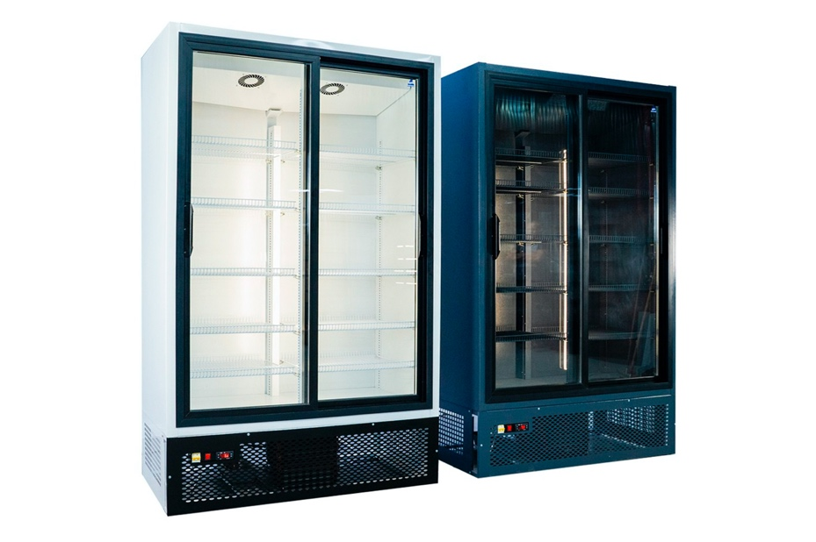
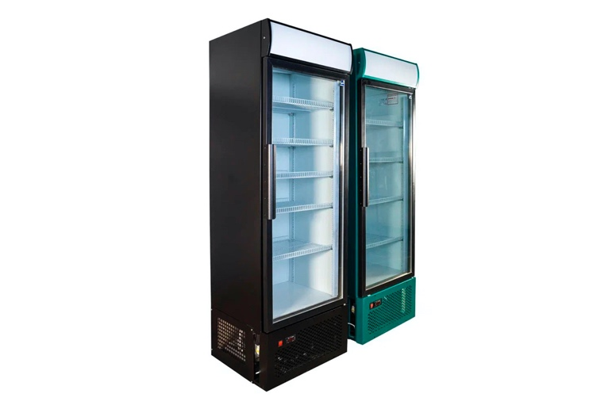
 |  |  |  | CLSY Luxe
Модель | Размеры Д*Ш*В (мм) | Темп. Режим | Объем камеры (л) | Комплектация | Цена РРЦ (руб) | Цена дилерская
CLSY Luxe GlassDoor 500 | 660*600*2050 | -6...+6С | 500 | Канапе / стеклянная дверь / 4 полки / нижний агрегат / динамическое охлаждение | 104390 | 99170.5
CLSY Luxe GlassDoor 700 | 840*750*2050 | -6...+6С | 700 | Канапе / стеклянная дверь / 4 полки / нижний агрегат / динамическое охлаждение | 111540 | 105963
CLSY Luxe GlassDoor 1000 | 1280*630*2050 | -6...+6С | 1000 | Канапе / 2 стеклянные двери / 8 полок / нижний агрегат / динамическое охлаждение | 142890 | 135745.5
CLSY Luxe GlassDoor 1500 | 1610*700*2050 | -6...+6С | 1500 | Канапе / 2 стеклянные двери / 8 полок / нижний агрегат / динамическое охлаждение | 158400 | 150480

Шкафы морозильные
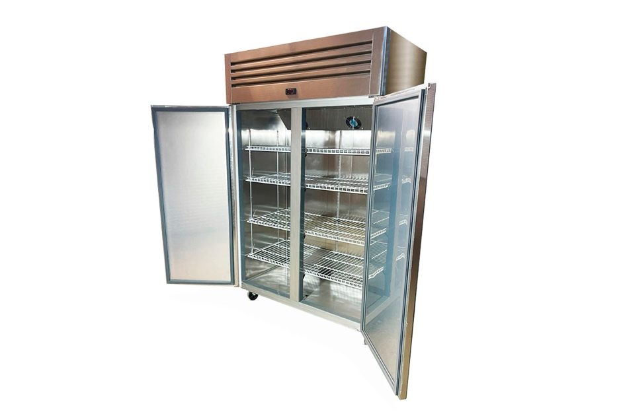
ЦЕНА ВКЛЮЧАЕТ НДС 22%
Шкаф морозильный |  |  |  | CLSY
Модель | Размеры Д*Ш*В (мм) | Темп. Режим | Объем камеры (л) | Комплектация | Цена РРЦ (руб) | Цена на докупку/тестовый образец -10% | Цена от 20 ед./ 20шт в мес - 20% | Цена от 40 ед. / 40 шт в мес -25% | Цена от 1 контейнера / 100 шт в мес -30%
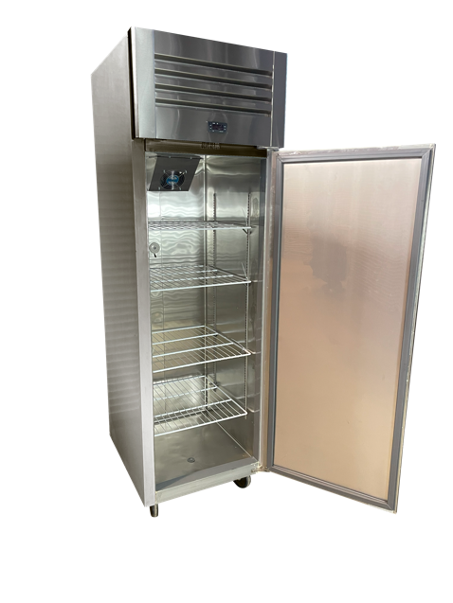
CLSY Freezer 600 | 600*700*1960 | -5...+5/ -20...-10 С | 450 | Нержавеющая сталь AISI 201 /эл. Блок управления/комбинированное охлаждение/1 распашная дверь | 92400 | 83160 | 73920 | 69300 | 64680
CLSY Freezer 1200 | 1200*700*1960 | -5...+5/ -20...-10 С | 900 | Нержавеющая сталь AISI 201 /эл. Блок управления/комбинированное охлаждение/2 распашные двери | 141900 | 127710 | 113520 | 106425 | 99330
 |  |  |  | CLSY Luxe
Модель | Размеры Д*Ш*В (мм) | Темп. Режим | Объем камеры (л) | Комплектация | Цена РРЦ (руб) | Цена дилерская
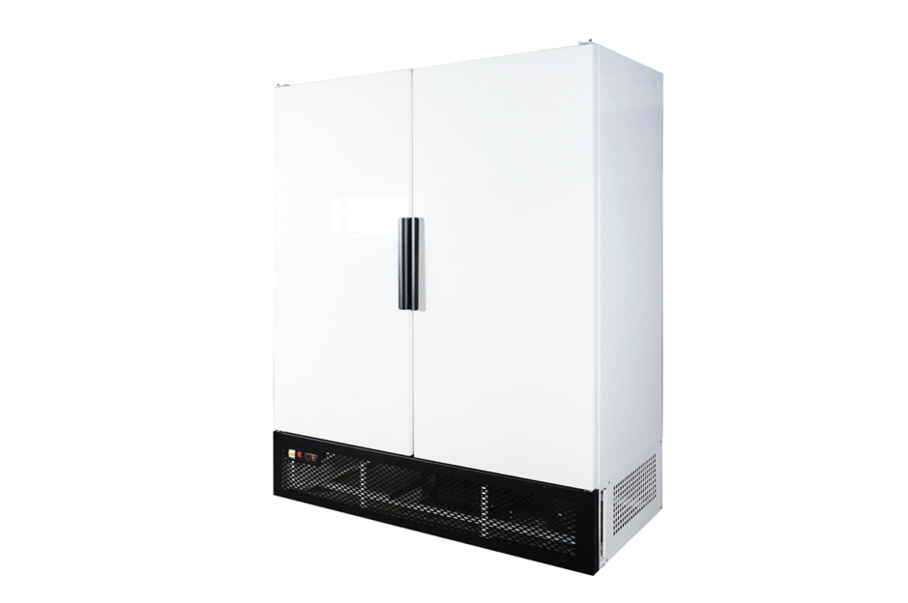
CLSY Luxe Freezer 500 | 660*650*2050 | -18-20С | 500 | Дверь - металл, 4 полки, нижний агрегат / динамическое охлаждение | 136290 | 129475.5
CLSY Luxe Freezer 700 | 840*800*2050 | -18-20С | 700 | Дверь - металл, 4 полки, нижний агрегат/ динамическое охлаждение | 142890 | 135745.5
CLSY Luxe Freezer 1000 | 1280*730*2050 | -18-20С | 1000 | Распашной, дверь - металл, 8 полок, нижний агрегат/ динамическое охлаждение | 158400 | 150480
CLSY Luxe Freezer 1500 | 1610*800*2050 | -18-20С | 1500 | Распашной, дверь - металл, 8 полок, нижний агрегат/ динамическое охлаждение | 191400 | 181830

